No22 （団体表）
令和８年度 スーパーアスリート事業 |  |  |  |  |  | （ﾌﾟﾛｼﾞｪｸﾄ№22A団体）

事 業 予 算 書 |  |  |  |  |  |  |  | ※ 数字の「０」は非表示の設定になっています。
 |  |  |  |  |  |  |  | 「０」を表示する場合は「ツール」-「オプション」
競技団体名 |  |  |  |  | 責任者名 |  |  | -「表示」をクリックし、ウィンドウオプション欄の
 |  |  |  |  | 連絡先 |  |  | 「ゼロ値」にチェックを入れてください。

区分 | ・ | 能力向上サポートプログラム |  | ・ | 医・科学サポートプログラム
１ 収入の部 |  |  |  |  |  |  | （単位：円）
金額を入力。備考欄には既に決定している内容等あれば記入してもよい。基本、記入する必要はありません。
例）●●を購入
科 目 |  |  | 予 算 額 |  | 摘 要
補助金 |  |  | 0

競技団体負担金 |  |  | 0

計 |  |  | 0

２ 支出の部 |  |  |  |  |  |  | （単位：円）
科 目 |  |  | 予 算 額 |  | 摘 要
謝金 |  |  | 0
 |  |  |  |  |  |  |  | 数式を設定しています。
選手のシートに金額を入力してください。団体の合計金額に反映されます。
備考欄には既に決定している内容等あれば記入してもよい。基本、記入する必要はありません。
例）●●を購入
交通費 |  |  | 0

宿泊費 |  |  | 0

競技用消耗品 |  |  | 0

救急医薬品 |  |  | 0

用具運搬料 |  |  | 0

会場・施設等使用料 |  |  | 0

保険料 |  |  | 0

支払手数料 |  |  | 0

計 |  |  | 0

（注）・収支の計はそれぞれ一致する。

No22 選手１
令和８年度 スーパーアスリート事業 |  |  |  |  |  |  |  |  | （ﾌﾟﾛｼﾞｪｸﾄ№22A選手）

事 業 予 算 書 |  |  |  |  |  |  |  |  |  |  | ※ 数字の「０」は非表示の設定になっています。
 |  |  |  |  |  |  |  |  |  |  | 「０」を表示する場合は「ツール」-「オプション」
競技団体名 | 0 |  |  |  |  |  |  | 責任者名 | 0 |  | -「表示」をクリックし、ウィンドウオプション欄の
選手名 |  |  |  |  |  |  |  | 連絡先 | 0 |  | 「ゼロ値」にチェックを入れてください。

実施日・・・補助金使用を予定している大会や合宿の日程（予定で結構です）
実施場所・・・明確な場所が決定していなければ、概ねで結構です。国内外の地域名等
区分 | ・ | 能力向上サポートプログラム |  |  |  |  | ・ | 医・科学サポートプログラム
実施日 |  |  | 月 | 日 | ～ | 月 |  | 日
実施場所 （派遣国等）
内容例）⑴〇〇で合宿を実施 ⑵アジア大会に参加 ⑶△大学で強化練習 ⑷〇〇コーチを招聘し、強化練習を実施
内容
１ 収入の部 |  |  |  |  |  |  |  |  |  | （単位：円）
科 目 |  |  | 予 算 額 |  |  |  |  | 摘 要
金額を入力。備考欄には既に決定している内容等あれば記入してもよい。基本、記入する必要はありません。
例）●●を購入
補助金

競技団体負担金

計 |  |  | 0

２ 支出の部 |  |  |  |  |  |  |  |  |  | （単位：円）
科 目 |  |  | 予 算 額 |  |  |  |  | 摘 要
謝金
 |  |  |  |  |  |  |  |  |  |  | 数式を設定しています。

交通費

宿泊費

競技用消耗品

救急医薬品

用具運搬料

会場・施設等使用料

保険料

支払手数料

計 |  |  | 0

（注）・収支の計はそれぞれ一致する。

区分 | ・ | 能力向上サポートプログラム |  |  |  |  | ・ | 医・科学サポートプログラム

No22 選手2
令和８年度 スーパーアスリート事業 |  |  |  |  |  |  |  |  | （ﾌﾟﾛｼﾞｪｸﾄ№22A選手）

事 業 予 算 書 |  |  |  |  |  |  |  |  |  |  | ※ 数字の「０」は非表示の設定になっています。
 |  |  |  |  |  |  |  |  |  |  | 「０」を表示する場合は「ツール」-「オプション」
競技団体名 | 0 |  |  |  |  |  |  | 責任者名 | 0 |  | -「表示」をクリックし、ウィンドウオプション欄の
選手名 |  |  |  |  |  |  |  | 連絡先 | 0 |  | 「ゼロ値」にチェックを入れてください。

実施日・・・補助金使用を予定している大会や合宿の日程（予定で結構です）
実施場所・・・明確な場所が決定していなければ、概ねで結構です。国内外の地域名等
区分 | ・ | 能力向上サポートプログラム |  |  |  |  | ・ | 医・科学サポートプログラム
実施日 |  |  | 月 | 日 | ～ | 月 |  | 日
実施場所 （派遣国等）
内容例）⑴〇〇で合宿を実施 ⑵アジア大会に参加 ⑶△大学で強化練習 ⑷〇〇コーチを招聘し、強化練習を実施
内容
１ 収入の部 |  |  |  |  |  |  |  |  |  | （単位：円）
科 目 |  |  | 予 算 額 |  |  |  |  | 摘 要
金額を入力。備考欄には既に決定している内容等あれば記入してもよい。基本、記入する必要はありません。
例）●●を購入
補助金

競技団体負担金

計 |  |  | 0

２ 支出の部 |  |  |  |  |  |  |  |  |  | （単位：円）
科 目 |  |  | 予 算 額 |  |  |  |  | 摘 要
謝金
 |  |  |  |  |  |  |  |  |  |  | 数式を設定しています。

交通費

宿泊費

競技用消耗品

救急医薬品

用具運搬料

会場・施設等使用料

保険料

支払手数料

計 |  |  | 0

（注）・収支の計はそれぞれ一致する。

No22 選手3
令和８年度 スーパーアスリート事業 |  |  |  |  |  |  |  |  | （ﾌﾟﾛｼﾞｪｸﾄ№22A選手）

事 業 予 算 書 |  |  |  |  |  |  |  |  |  |  | ※ 数字の「０」は非表示の設定になっています。
 |  |  |  |  |  |  |  |  |  |  | 「０」を表示する場合は「ツール」-「オプション」
競技団体名 | 0 |  |  |  |  |  |  | 責任者名 | 0 |  | -「表示」をクリックし、ウィンドウオプション欄の
選手名 |  |  |  |  |  |  |  | 連絡先 | 0 |  | 「ゼロ値」にチェックを入れてください。

実施日・・・補助金使用を予定している大会や合宿の日程（予定で結構です）
実施場所・・・明確な場所が決定していなければ、概ねで結構です。国内外の地域名等
区分 | ・ | 能力向上サポートプログラム |  |  |  |  | ・ | 医・科学サポートプログラム
実施日 |  |  | 月 | 日 | ～ | 月 |  | 日
実施場所 （派遣国等）
内容例）⑴〇〇で合宿を実施 ⑵アジア大会に参加 ⑶△大学で強化練習 ⑷〇〇コーチを招聘し、強化練習を実施
内容
１ 収入の部 |  |  |  |  |  |  |  |  |  | （単位：円）
科 目 |  |  | 予 算 額 |  |  |  |  | 摘 要
金額を入力。備考欄には既に決定している内容等あれば記入してもよい。基本、記入する必要はありません。
例）●●を購入
補助金

競技団体負担金

計 |  |  | 0

２ 支出の部 |  |  |  |  |  |  |  |  |  | （単位：円）
科 目 |  |  | 予 算 額 |  |  |  |  | 摘 要
謝金
 |  |  |  |  |  |  |  |  |  |  | 数式を設定しています。

交通費

宿泊費

競技用消耗品

救急医薬品

用具運搬料

会場・施設等使用料

保険料

支払手数料

計 |  |  | 0

（注）・収支の計はそれぞれ一致する。

No22 選手4
令和８年度 スーパーアスリート事業 |  |  |  |  |  |  |  |  | （ﾌﾟﾛｼﾞｪｸﾄ№22A選手）

事 業 予 算 書 |  |  |  |  |  |  |  |  |  |  | ※ 数字の「０」は非表示の設定になっています。
 |  |  |  |  |  |  |  |  |  |  | 「０」を表示する場合は「ツール」-「オプション」
競技団体名 | 0 |  |  |  |  |  |  | 責任者名 | 0 |  | -「表示」をクリックし、ウィンドウオプション欄の
選手名 |  |  |  |  |  |  |  | 連絡先 | 0 |  | 「ゼロ値」にチェックを入れてください。

実施日・・・補助金使用を予定している大会や合宿の日程（予定で結構です）
実施場所・・・明確な場所が決定していなければ、概ねで結構です。国内外の地域名等
区分 | ・ | 能力向上サポートプログラム |  |  |  |  | ・ | 医・科学サポートプログラム
実施日 |  |  | 月 | 日 | ～ | 月 |  | 日
実施場所 （派遣国等）
内容例）⑴〇〇で合宿を実施 ⑵アジア大会に参加 ⑶△大学で強化練習 ⑷〇〇コーチを招聘し、強化練習を実施
内容
１ 収入の部 |  |  |  |  |  |  |  |  |  | （単位：円）
科 目 |  |  | 予 算 額 |  |  |  |  | 摘 要
金額を入力。備考欄には既に決定している内容等あれば記入してもよい。基本、記入する必要はありません。
例）●●を購入
補助金

競技団体負担金

計 |  |  | 0

２ 支出の部 |  |  |  |  |  |  |  |  |  | （単位：円）
科 目 |  |  | 予 算 額 |  |  |  |  | 摘 要
謝金
 |  |  |  |  |  |  |  |  |  |  | 数式を設定しています。

交通費

宿泊費

競技用消耗品

救急医薬品

用具運搬料

会場・施設等使用料

保険料

支払手数料

計 |  |  | 0

（注）・収支の計はそれぞれ一致する。

No22 選手5
令和８年度 スーパーアスリート事業 |  |  |  |  |  |  |  |  | （ﾌﾟﾛｼﾞｪｸﾄ№22A選手）

事 業 予 算 書 |  |  |  |  |  |  |  |  |  |  | ※ 数字の「０」は非表示の設定になっています。
 |  |  |  |  |  |  |  |  |  |  | 「０」を表示する場合は「ツール」-「オプション」
競技団体名 | 0 |  |  |  |  |  |  | 責任者名 | 0 |  | -「表示」をクリックし、ウィンドウオプション欄の
選手名 |  |  |  |  |  |  |  | 連絡先 | 0 |  | 「ゼロ値」にチェックを入れてください。

実施日・・・補助金使用を予定している大会や合宿の日程（予定で結構です）
実施場所・・・明確な場所が決定していなければ、概ねで結構です。国内外の地域名等
区分 | ・ | 能力向上サポートプログラム |  |  |  |  | ・ | 医・科学サポートプログラム
実施日 |  |  | 月 | 日 | ～ | 月 |  | 日
実施場所 （派遣国等）
内容例）⑴〇〇で合宿を実施 ⑵アジア大会に参加 ⑶△大学で強化練習 ⑷〇〇コーチを招聘し、強化練習を実施
内容
１ 収入の部 |  |  |  |  |  |  |  |  |  | （単位：円）
科 目 |  |  | 予 算 額 |  |  |  |  | 摘 要
金額を入力。備考欄には既に決定している内容等あれば記入してもよい。基本、記入する必要はありません。
例）●●を購入
補助金

競技団体負担金

計 |  |  | 0

２ 支出の部 |  |  |  |  |  |  |  |  |  | （単位：円）
科 目 |  |  | 予 算 額 |  |  |  |  | 摘 要
謝金
 |  |  |  |  |  |  |  |  |  |  | 数式を設定しています。

交通費

宿泊費

競技用消耗品

救急医薬品

用具運搬料

会場・施設等使用料

保険料

支払手数料

計 |  |  | 0

（注）・収支の計はそれぞれ一致する。

No22 選手6
令和８年度 スーパーアスリート事業 |  |  |  |  |  |  |  |  | （ﾌﾟﾛｼﾞｪｸﾄ№22A選手）

事 業 予 算 書 |  |  |  |  |  |  |  |  |  |  | ※ 数字の「０」は非表示の設定になっています。
 |  |  |  |  |  |  |  |  |  |  | 「０」を表示する場合は「ツール」-「オプション」
競技団体名 | 0 |  |  |  |  |  |  | 責任者名 | 0 |  | -「表示」をクリックし、ウィンドウオプション欄の
選手名 |  |  |  |  |  |  |  | 連絡先 | 0 |  | 「ゼロ値」にチェックを入れてください。

実施日・・・補助金使用を予定している大会や合宿の日程（予定で結構です）
実施場所・・・明確な場所が決定していなければ、概ねで結構です。国内外の地域名等
区分 | ・ | 能力向上サポートプログラム |  |  |  |  | ・ | 医・科学サポートプログラム
実施日 |  |  | 月 | 日 | ～ | 月 |  | 日
実施場所 （派遣国等）
内容例）⑴〇〇で合宿を実施 ⑵アジア大会に参加 ⑶△大学で強化練習 ⑷〇〇コーチを招聘し、強化練習を実施
内容
１ 収入の部 |  |  |  |  |  |  |  |  |  | （単位：円）
科 目 |  |  | 予 算 額 |  |  |  |  | 摘 要
金額を入力。備考欄には既に決定している内容等あれば記入してもよい。基本、記入する必要はありません。
例）●●を購入
補助金

競技団体負担金

計 |  |  | 0

２ 支出の部 |  |  |  |  |  |  |  |  |  | （単位：円）
科 目 |  |  | 予 算 額 |  |  |  |  | 摘 要
謝金
 |  |  |  |  |  |  |  |  |  |  | 数式を設定しています。

交通費

宿泊費

競技用消耗品

救急医薬品

用具運搬料

会場・施設等使用料

保険料

支払手数料

計 |  |  | 0

（注）・収支の計はそれぞれ一致する。

No22 選手7
令和８年度 スーパーアスリート事業 |  |  |  |  |  |  |  |  | （ﾌﾟﾛｼﾞｪｸﾄ№22A選手）

事 業 予 算 書 |  |  |  |  |  |  |  |  |  |  | ※ 数字の「０」は非表示の設定になっています。
 |  |  |  |  |  |  |  |  |  |  | 「０」を表示する場合は「ツール」-「オプション」
競技団体名 | 0 |  |  |  |  |  |  | 責任者名 | 0 |  | -「表示」をクリックし、ウィンドウオプション欄の
選手名 |  |  |  |  |  |  |  | 連絡先 | 0 |  | 「ゼロ値」にチェックを入れてください。

実施日・・・補助金使用を予定している大会や合宿の日程（予定で結構です）
実施場所・・・明確な場所が決定していなければ、概ねで結構です。国内外の地域名等
区分 | ・ | 能力向上サポートプログラム |  |  |  |  | ・ | 医・科学サポートプログラム
実施日 |  |  | 月 | 日 | ～ | 月 |  | 日
実施場所 （派遣国等）
内容例）⑴〇〇で合宿を実施 ⑵アジア大会に参加 ⑶△大学で強化練習 ⑷〇〇コーチを招聘し、強化練習を実施
内容
１ 収入の部 |  |  |  |  |  |  |  |  |  | （単位：円）
科 目 |  |  | 予 算 額 |  |  |  |  | 摘 要
金額を入力。備考欄には既に決定している内容等あれば記入してもよい。基本、記入する必要はありません。
例）●●を購入
補助金

競技団体負担金

計 |  |  | 0

２ 支出の部 |  |  |  |  |  |  |  |  |  | （単位：円）
科 目 |  |  | 予 算 額 |  |  |  |  | 摘 要
謝金
 |  |  |  |  |  |  |  |  |  |  | 数式を設定しています。

交通費

宿泊費

競技用消耗品

救急医薬品

用具運搬料

会場・施設等使用料

保険料

支払手数料

計 |  |  | 0

（注）・収支の計はそれぞれ一致する。

No22 選手8
令和８年度 スーパーアスリート事業 |  |  |  |  |  |  |  |  | （ﾌﾟﾛｼﾞｪｸﾄ№22A選手）

事 業 予 算 書 |  |  |  |  |  |  |  |  |  |  | ※ 数字の「０」は非表示の設定になっています。
 |  |  |  |  |  |  |  |  |  |  | 「０」を表示する場合は「ツール」-「オプション」
競技団体名 | 0 |  |  |  |  |  |  | 責任者名 | 0 |  | -「表示」をクリックし、ウィンドウオプション欄の
選手名 |  |  |  |  |  |  |  | 連絡先 | 0 |  | 「ゼロ値」にチェックを入れてください。

実施日・・・補助金使用を予定している大会や合宿の日程（予定で結構です）
実施場所・・・明確な場所が決定していなければ、概ねで結構です。国内外の地域名等
区分 | ・ | 能力向上サポートプログラム |  |  |  |  | ・ | 医・科学サポートプログラム
実施日 |  |  | 月 | 日 | ～ | 月 |  | 日
実施場所 （派遣国等）
内容例）⑴〇〇で合宿を実施 ⑵アジア大会に参加 ⑶△大学で強化練習 ⑷〇〇コーチを招聘し、強化練習を実施
内容
１ 収入の部 |  |  |  |  |  |  |  |  |  | （単位：円）
科 目 |  |  | 予 算 額 |  |  |  |  | 摘 要
金額を入力。備考欄には既に決定している内容等あれば記入してもよい。基本、記入する必要はありません。
例）●●を購入
補助金

競技団体負担金

計 |  |  | 0

２ 支出の部 |  |  |  |  |  |  |  |  |  | （単位：円）
科 目 |  |  | 予 算 額 |  |  |  |  | 摘 要
謝金
 |  |  |  |  |  |  |  |  |  |  | 数式を設定しています。

交通費

宿泊費

競技用消耗品

救急医薬品

用具運搬料

会場・施設等使用料

保険料

支払手数料

計 |  |  | 0

（注）・収支の計はそれぞれ一致する。

No22 選手9
令和８年度 スーパーアスリート事業 |  |  |  |  |  |  |  |  | （ﾌﾟﾛｼﾞｪｸﾄ№22A選手）

事 業 予 算 書 |  |  |  |  |  |  |  |  |  |  | ※ 数字の「０」は非表示の設定になっています。
 |  |  |  |  |  |  |  |  |  |  | 「０」を表示する場合は「ツール」-「オプション」
競技団体名 | 0 |  |  |  |  |  |  | 責任者名 | 0 |  | -「表示」をクリックし、ウィンドウオプション欄の
選手名 |  |  |  |  |  |  |  | 連絡先 | 0 |  | 「ゼロ値」にチェックを入れてください。

実施日・・・補助金使用を予定している大会や合宿の日程（予定で結構です）
実施場所・・・明確な場所が決定していなければ、概ねで結構です。国内外の地域名等
区分 | ・ | 能力向上サポートプログラム |  |  |  |  | ・ | 医・科学サポートプログラム
実施日 |  |  | 月 | 日 | ～ | 月 |  | 日
実施場所 （派遣国等）
内容例）⑴〇〇で合宿を実施 ⑵アジア大会に参加 ⑶△大学で強化練習 ⑷〇〇コーチを招聘し、強化練習を実施
内容
１ 収入の部 |  |  |  |  |  |  |  |  |  | （単位：円）
科 目 |  |  | 予 算 額 |  |  |  |  | 摘 要
金額を入力。備考欄には既に決定している内容等あれば記入してもよい。基本、記入する必要はありません。
例）●●を購入
補助金

競技団体負担金

計 |  |  | 0

２ 支出の部 |  |  |  |  |  |  |  |  |  | （単位：円）
科 目 |  |  | 予 算 額 |  |  |  |  | 摘 要
謝金
 |  |  |  |  |  |  |  |  |  |  | 数式を設定しています。

交通費

宿泊費

競技用消耗品

救急医薬品

用具運搬料

会場・施設等使用料

保険料

支払手数料

計 |  |  | 0

（注）・収支の計はそれぞれ一致する。

No22 選手10
令和８年度 スーパーアスリート事業 |  |  |  |  |  |  |  |  | （ﾌﾟﾛｼﾞｪｸﾄ№22A選手）

事 業 予 算 書 |  |  |  |  |  |  |  |  |  |  | ※ 数字の「０」は非表示の設定になっています。
 |  |  |  |  |  |  |  |  |  |  | 「０」を表示する場合は「ツール」-「オプション」
競技団体名 | 0 |  |  |  |  |  |  | 責任者名 | 0 |  | -「表示」をクリックし、ウィンドウオプション欄の
選手名 |  |  |  |  |  |  |  | 連絡先 | 0 |  | 「ゼロ値」にチェックを入れてください。

実施日・・・補助金使用を予定している大会や合宿の日程（予定で結構です）
実施場所・・・明確な場所が決定していなければ、概ねで結構です。国内外の地域名等
区分 | ・ | 能力向上サポートプログラム |  |  |  |  | ・ | 医・科学サポートプログラム
実施日 |  |  | 月 | 日 | ～ | 月 |  | 日
実施場所 （派遣国等）
内容例）⑴〇〇で合宿を実施 ⑵アジア大会に参加 ⑶△大学で強化練習 ⑷〇〇コーチを招聘し、強化練習を実施
内容
１ 収入の部 |  |  |  |  |  |  |  |  |  | （単位：円）
科 目 |  |  | 予 算 額 |  |  |  |  | 摘 要
金額を入力。備考欄には既に決定している内容等あれば記入してもよい。基本、記入する必要はありません。
例）●●を購入
補助金

競技団体負担金

計 |  |  | 0

２ 支出の部 |  |  |  |  |  |  |  |  |  | （単位：円）
科 目 |  |  | 予 算 額 |  |  |  |  | 摘 要
謝金
 |  |  |  |  |  |  |  |  |  |  | 数式を設定しています。

交通費

宿泊費

競技用消耗品

救急医薬品

用具運搬料

会場・施設等使用料

保険料

支払手数料

計 |  |  | 0

（注）・収支の計はそれぞれ一致する。

No22 選手11
令和８年度 スーパーアスリート事業 |  |  |  |  |  |  |  |  | （ﾌﾟﾛｼﾞｪｸﾄ№22A選手）

事 業 予 算 書 |  |  |  |  |  |  |  |  |  |  | ※ 数字の「０」は非表示の設定になっています。
 |  |  |  |  |  |  |  |  |  |  | 「０」を表示する場合は「ツール」-「オプション」
競技団体名 | 0 |  |  |  |  |  |  | 責任者名 | 0 |  | -「表示」をクリックし、ウィンドウオプション欄の
選手名 |  |  |  |  |  |  |  | 連絡先 | 0 |  | 「ゼロ値」にチェックを入れてください。

実施日・・・補助金使用を予定している大会や合宿の日程（予定で結構です）
実施場所・・・明確な場所が決定していなければ、概ねで結構です。国内外の地域名等
区分 | ・ | 能力向上サポートプログラム |  |  |  |  | ・ | 医・科学サポートプログラム
実施日 |  |  | 月 | 日 | ～ | 月 |  | 日
実施場所 （派遣国等）
内容例）⑴〇〇で合宿を実施 ⑵アジア大会に参加 ⑶△大学で強化練習 ⑷〇〇コーチを招聘し、強化練習を実施
内容
１ 収入の部 |  |  |  |  |  |  |  |  |  | （単位：円）
科 目 |  |  | 予 算 額 |  |  |  |  | 摘 要
金額を入力。備考欄には既に決定している内容等あれば記入してもよい。基本、記入する必要はありません。
例）●●を購入
補助金

競技団体負担金

計 |  |  | 0

２ 支出の部 |  |  |  |  |  |  |  |  |  | （単位：円）
科 目 |  |  | 予 算 額 |  |  |  |  | 摘 要
謝金
 |  |  |  |  |  |  |  |  |  |  | 数式を設定しています。

交通費

宿泊費

競技用消耗品

救急医薬品

用具運搬料

会場・施設等使用料

保険料

支払手数料

計 |  |  | 0

（注）・収支の計はそれぞれ一致する。

NO15
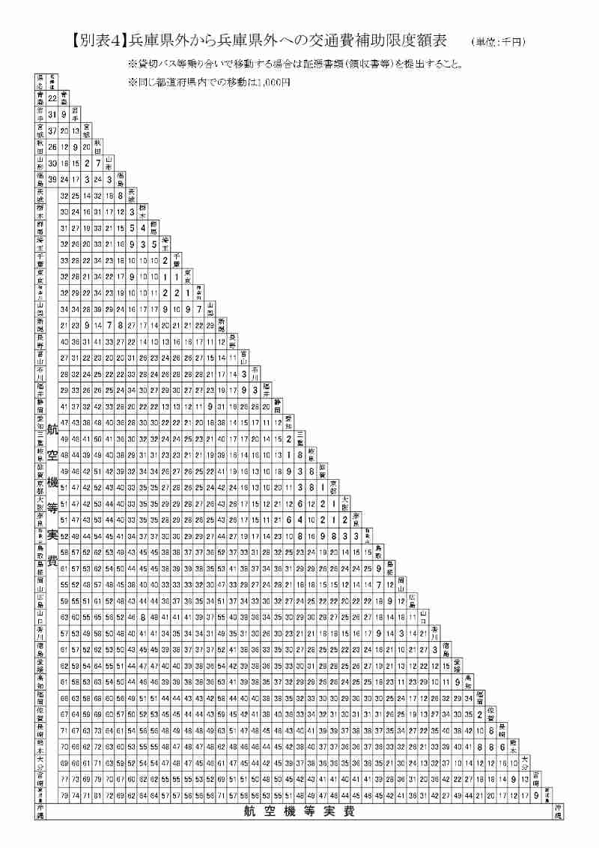
令和８年度 スーパーアスリート事業 |  |  |  |  |  |  |  |  |  |  |  | （ﾌﾟﾛｼﾞｪｸﾄ№15） |  |  |  | ※ 数字の「０」は非表示の設定になっています。
 |  |  |  |  |  |  |  |  |  |  |  |  |  |  |  | 「０」を表示する場合は「ツール」-「オプション」
参加者名簿兼交通費受領書 |  |  |  |  |  |  |  |  |  |  |  |  |  |  |  | -「表示」をクリックし、ウィンドウオプション欄の
 |  |  |  |  |  |  |  |  |  |  |  |  |  |  |  | 「ゼロ値」にチェックを入れてください。
競技団体名 |  |  |  |  |  |  |  |  |  | 責任者名 |  |  |  |  |  |  | ・
 |  |  |  |  |  |  |  |  |  |  |  |  |  |  |  |  | ⦿
事 業 内 容 名

 | ・ | 能力向上サポートプログラム |  |  |  |  | ・ | 医・科学サポートプログラム

 | ・ | 能力発掘・育成プログラム |  |  |  |  | ・ | ドクター・トレーナー等派遣 |  |  |  | ・ | 指導者招聘

※ 該当する事業内容に○を入れてください。

実施日 |  | 令和 |  | 年 | 月 | 日 | ～ |  | 月 | 日 |  |  | 会場 地域区分名

№ | 区分 |  | 氏名 |  |  | 金 額 |  |  |  |  | 署名 (フルネーム) | 所属 | 役職・学年 | 泊数 | 起 点 地域区分名

1
2
3
4
5
6
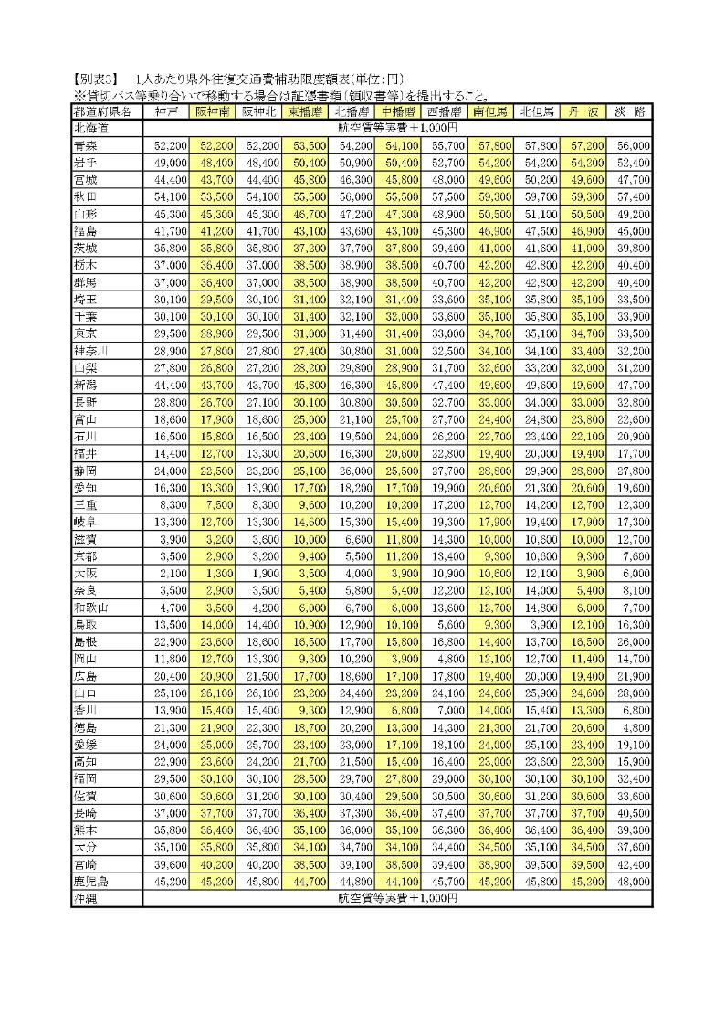
7
8
9
10
合 計 金 額 |  |  |  |  |  |  |  |  |  |  | 泊 数 計

※ 区分の枠は、指導者は「指導」、選手は「選手」、指導者招聘コーチは「招コ」、
ドクター「ドク」、トレーナー「トレ」と記入してください。
※ 泊数欄には、それぞれの泊数と泊数合計を記入してください。
※ 用紙が不足する場合はコピーしてお使いください。
※ 署名欄の押印は不可です。必ず署名（フルネーム）してください。鉛筆や消えるボールペンは不可です。
※ 貸し切りバス等乗り合いで移動する場合は証憑書類（領収書等）を提出してください。
※ 振込の場合は、サインは不要です。振込明細票を添付してください。

